功能流程示意图
功能流程示意图
 |  | 2018-11-23 12:45:38 | 版
代理店
RPA（6.75）
WF（19.18）

1.代理店申请

１．増量・延期申請
Excel
２．用RPA自动check并生成WF专用的CSV文件
把csv文件和Excel附件
copy到WF服务器
3.通过CSV导入接口生成增量延期申请
m.sales@yaskawa.com.cn
发邮件
如果有问题自动回邮件
审批通过邮件通知
WF驳回邮件通知

4.WF内部审批
 | 追加到CSV文件的后面，不是覆盖。

5.WF的DB导出接口更新中间表

1.审批通过时更新增量延期申请中间表
2.驳回时更新邮件处理中间表
WF驳回时，RPA自动回邮件
访问邮件处理中间表
6．用RPA自动发送邮件
WF DB

7．用RPA自动更新SAP
访问增量延期申请中间表

更新结果到WFDB（RPA处理标记）和邮件处理中间表

8．用RPA自动发送邮件
7.完成后直接发送

2.营业内部申请

1.手工增量延期申请

审批通过邮件通知
WF驳回邮件通知

2.WF内部审批

审批通过时

3.WF的DB导出接口更新中间表

只更新增量延期申请中间表
不更新更新邮件处理中间表

WF DB
访问增量延期申请中间表

7．用RPA自动更新SAP

更新结果到WFDB（RPA处理标记）
不更新邮件处理中间表

增量延续模板
代理店特价增量、延续申请书
代理店名称： |  | XXX有限公司 |  |  | 申请日期： |  | 20180314 |  |  |  |  |  | 版本制成： | 20180319
特价报价单号： |  | 20025275 |  |  | 特价申请号： |  | S0000329 |  | 最终用户名称： |  | 深圳市联得自动化机电设备有限公司备品备件
单据类型： |  | 特价增量 |  |  | 申请延续终止日： |  | 20180430 |  | 最终延续终止日：
特价增量、延续理由： |  | 该客户项目一直持续，故申请特价

清单明细：
项目 | 商品编号 | 产品名称 | 特价数量 | 可使用数量 | 报价单有效起始日 | 报价单有效终止日 | 提货 完成率 | 特价增量 （台） | 增量有效期间月度提货计划（台） |  |  | 备注 | 安川答复 （空白即默认同意）
 |  |  |  |  |  |  |  |  | N+1月 | N+2月 | N+3月 |  | 增量 | 关闭特价
10 | 100-066-802 | SGMJV-01ADE6S伺服 | 15 | 13 | 20160526 | 20180131 | 13% | 20 | 5 | 6 | 9 | test11 | 0 | ×
20 | 100-066-803 | SGMJV-02ADE6S伺服 | 15 | 15 | 20160526 | 20180131 | 0% | 23 | 6 | 7 | 10 | test12
30 | 100-067-766 | SGMJV-02ADE6E伺服 | 15 | 14 | 20160526 | 20180131 | 7% | 26 | 7 | 8 | 11 | test13
40 | 100-066-035 | SGDV-1R6A01B002000 伺服 | 15 | 14 | 20160526 | 20180131 | 7% | 29 | 8 | 9 | 12 | test14
50 | 100-067-767 | SGMJV-04ADE6E伺服 | 15 | 15 | 20160526 | 20180131 | 0% | 32 | 9 | 10 | 13 | test15
60 | 100-066-036 | SGDV-2R8A01B002000伺服 | 24 | 15 | 20160526 | 20180131 | 38% | 35 | 10 | 11 | 14 | test16
70 | 100-067-768 | SGMJV-08ADE6E伺服 | 15 | 10 | 20160526 | 20180131 | 33% | 38 | 11 | 12 | 15 | test17
80 | 100-066-805 | SGMJV-08ADE6S伺服 | 15 | 13 | 20160526 | 20180131 | 13% | 41 | 12 | 13 | 16 | test18
90 | 100-066-037 | SGDV-5R5A01A002000伺服 | 30 | 15 | 20160526 | 20180131 | 50% | 44 | 13 | 14 | 17 | test19
0 | 0 | 0 | 0 | 0 | 0 | 0 | #DIV/0!
0 | 0 | 0 | 0 | 0 | 0 | 0 | #DIV/0!
0 | 0 | 0 | 0 | 0 | 0 | 0 | #DIV/0!
0 | 0 | 0 | 0 | 0 | 0 | 0 | #DIV/0!
0 | 0 | 0 | 0 | 0 | 0 | 0 | #DIV/0!
0 | 0 | 0 | 0 | 0 | 0 | 0 | #DIV/0!
0 | 0 | 0 | 0 | 0 | 0 | 0 | #DIV/0!
0 | 0 | 0 | 0 | 0 | 0 | 0 | #DIV/0!
合计 |  |  |  |  |  |  |  | 288 | 81 | 90 | 117
说明： ① 灰色部分请勿改动。请填写白色部分。
② 若行项目数量不够，可自行插入行项目。
③ “安川答复”若为空白，即默认同意。
制单人
日期：
事业部批准
日期：
业务确认
日期：

WF画面
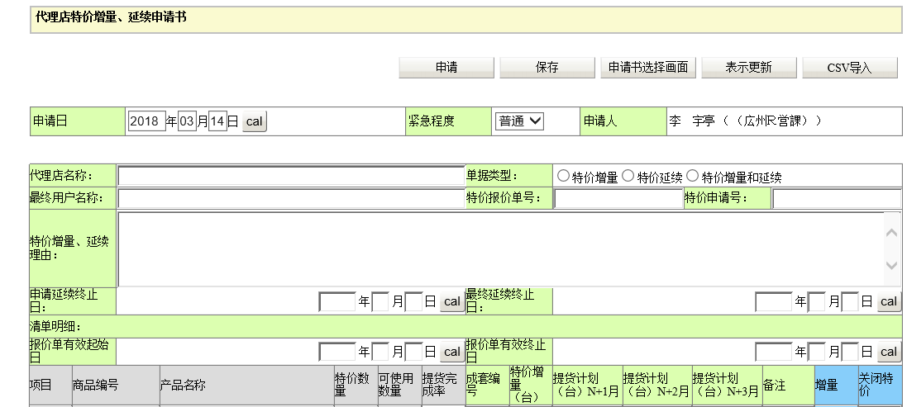
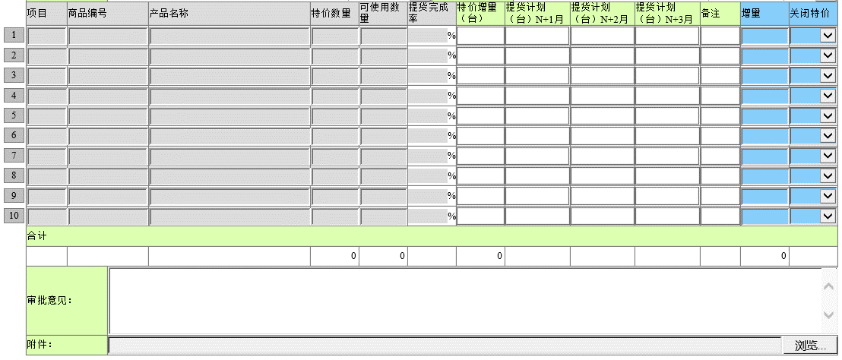

RPA自动check逻辑整理
1.必填项check：
1）邮件必须有附件。附件中：代理店名称、申请日期、单据类型、特价增量/延续理由
2.关联check：
1）单据选择了特价增量时，增量和提货计划必须填写。
2）单据没有选择特价增量时，增量和提货计划不能填写。
3）单据选择了特价延续时，【申请延续终止日】必须填写。
4）单据没有选择特价延续时，【申请延续终止日】不能填写。
5）明细中如果特价增量有值时，必须填写3个月提货计划。
6）当【可使用数量】<三个月合计计划提货时，才可以填写增量，否则报错提醒。
7）当【报价单有效终止日】<系统时间一个月时，提醒报错不能提交增量/延期申请。
8）【申请延续终止日】大于[报价单有效终止日]6个月的时候报错。

流程确认：
1.WF的申请是喻晓蕾，审批流程需要确认。比如是否雷婷就可以，业务部是否需要。
代理店申请：申请人->喻san确认->雷婷（吴san可以代理审批）->(邮件通知业务部：邵晓芸和田静）
营业自己申请：申请人->雷婷（吴san可以代理审批）->(邮件通知业务部：邵晓芸和田静)
WF查看权限：金san，吴san

邮件接受和发送规则确认：
营业也可以直接申请

１．増量・延期申請
Excel
２．RPAでWF自動起票

RPA専用アカウントへメール送信

RPAで
４．SAPデータ自動更新
３．WFで部門内承認

承認結果をメールで自動通知

邮件格式1：
您好！
您的增量/延期申请[特价申请号：XXXXXXXXX]我们已经收到，但是发现内容有以下问题，请确认和修改以后重新申请，谢谢！
1.特价报价单的有效终止日已经过期一个月，请重新申请新的特价。
2.项目=10的提货计划没有填写，请填入。
如有问题请联系相关人员。

1）代理店发送邮件地址固定为：m.sales@yaskawa.com.cn
2）邮件的标题必须包含【增量/延期申请】，不然不会被RPA受理。
3）邮件比包含Excel附件，并且附件格式不是符合要求版本。
4）邮件回信格式：

RPA接受邮件

判断
主题不符合规则，不做处理
End

主题符合规则，进行Check

RPA自动check

判断
不符合check要求，自动给代理店回邮件并带有错误信息。

邮件格式2：
您好！
您的增量/延期申请[特价申请号：XXXXXXXXX]，审批没有通过。
理由如下：
XXXXX
此邮件由系统自动发送，请勿回复此邮件，如有问题请联系相关人员。
This email is sent by system. Please DO NOT reply this email. If you have any questions, please contact with whom concerned.

RPA自动WF起票

WF内审批

判断

如果审批部分同意或完全同意的情况下
如果审批完全不同意，自动给代理店回邮件提示审批结果。

RPA自动更新SAP

邮件格式3：
您好！
您的增量/延期申请[特价申请号：XXXXXXXXX]我们已经审批完成，审批结果通知如下，详细请在DIX系统查看，谢谢！
1.增量申请已经审批通过。/部分审批通过。
2.延期申请已经审批通过。
此邮件由系统自动发送，请勿回复此邮件，如有问题请联系相关人员。
This email is sent by system. Please DO NOT reply this email. If you have any questions, please contact with whom concerned.

SAP更新后，自动给代理店回邮件提示审批结果。

RPA使用注意点
RPA使用注意点
 |  |  |  |  |  |  | 2018-11-23 12:45:38 | 版

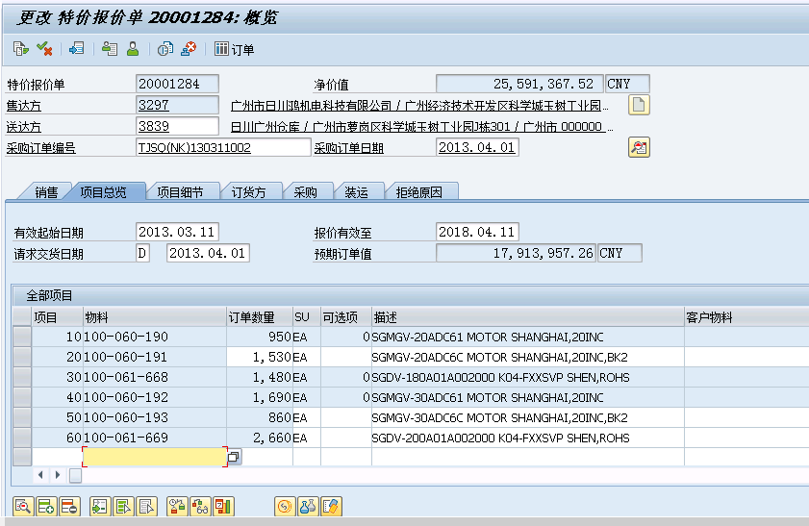
 | 1.如何判断SAP特价数量是否可以编辑：
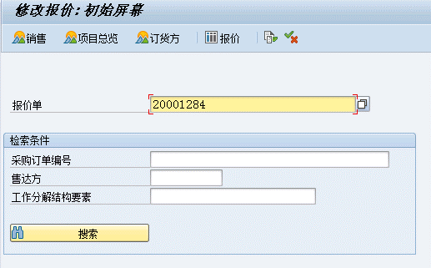

根据【项目】进行定位哪一行

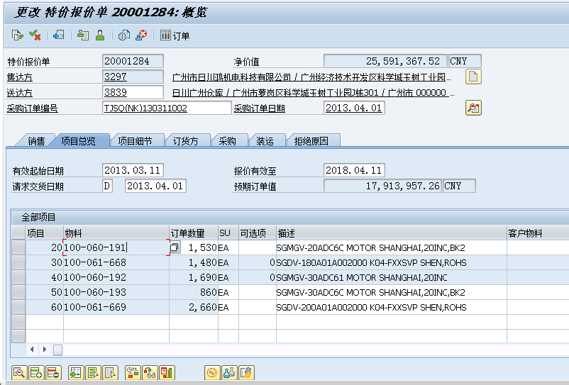

 |  |  |  |  | `

定位哪行后，按F2键，进入详细画面

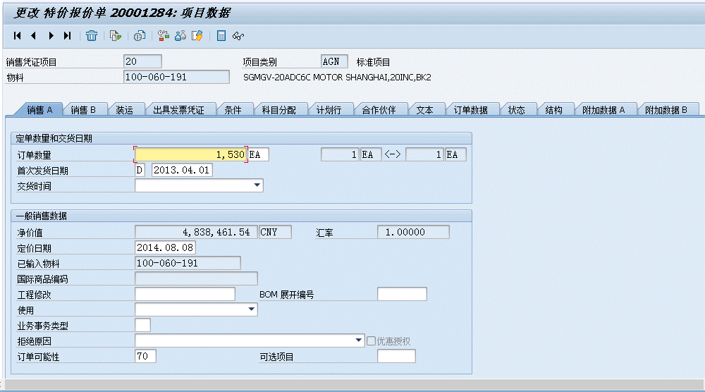

用RPA的【Get Attribute】的【hasFocus】如果true表示【订单数量】可以编辑，取得原有值后加上增量数字；
如果是false就表示不能编辑该项目，打开计划行画面用以前的方法进行追加数量。
用RPA的【SetText】的【hasFocus】如果true表示【订单数量】可以编辑，取得原有值后加上增量数字；
如果是false就表示不能编辑该项目，打开计划行画面用以前的方法进行追加数量。

 |  |  |  |  |  | 用Lauch UIExplorer查看UI项目的属性。

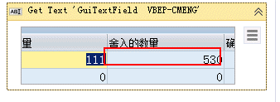
 |  |  |  | Get Text activity取得值
 | 或者【text】取得属性值

 | 2.CSV导入设定接口设定的注意点：
 |  | 1） | 附件的导入规则（详细可以参考バッチマニュアル）
 |  |  | WF的设定：

1.根据CSV文件几个KEY拼接而成。

 |  |  | 附件的实际目录结构：

2.根据申请书设定的添附项目字段ID。
左图表示添附项目1

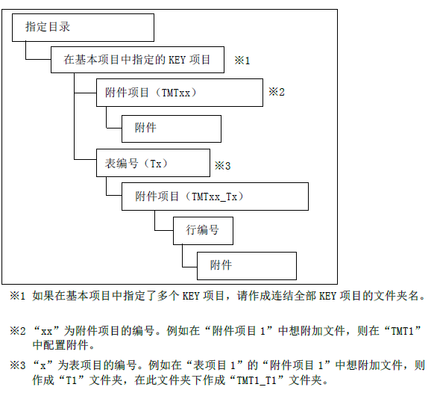

3.自动取得目录下的第一个文件。

 |  |  | CSV导入接口设定的画面截图
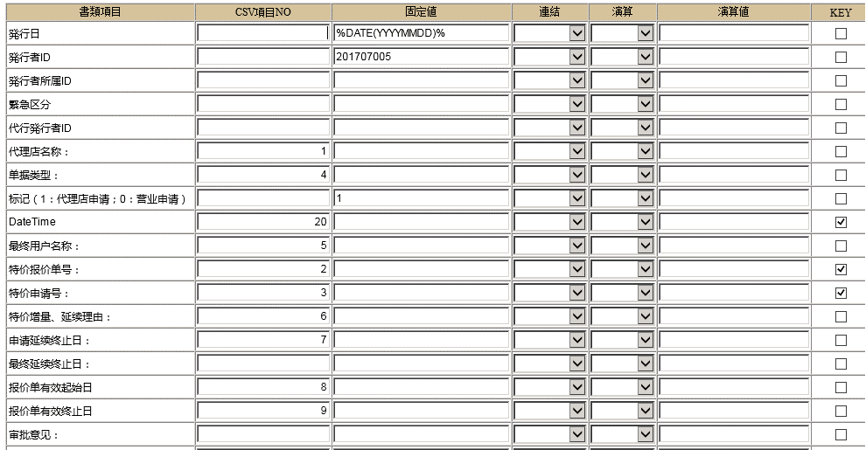

1.为了区分相同数据多次申请的情况。需要传入参数：YYYYMMDDHHMISS

 | 3.邮件处理注意点
 |  | 1）IMAP先从Inbox取得所有未读邮件，但是不要转为已读；
 |  | 2）如果碰到需要处理的关键字转移到特殊目录如[增量/延期申请]
 |  | 3）再从[增量/延期申请]目录取得所有未读邮件，处理完毕后标记未已读。

